Sheet1
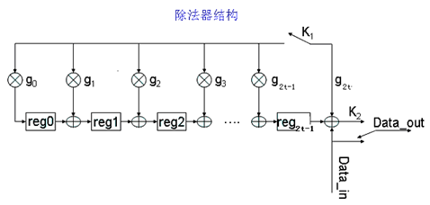
输入 | 反馈 | 移位寄存器内容 | 输出
 |  | 0 0 0 0
10 | 10 | 3 15 1 11 | 10
9 | 2 | 14 0 4 8 | 9
8 | 0 | 0 14 0 4 | 8
7 | 3 | 9 11 9 4 | 7
6 | 2 | 14 10 0 0 | 6
5 | 5 | 8 0 3 12 | 5
4 | 8 | 13 4 10 1 | 4
3 | 2 | 14 14 15 3 | 3
2 | 1 | 7 6 2 2 | 2
1 | 3 | 9 12 1 6 | 1
0 | 6 | 1 12 2 9 | 0
 |  |  | 9
 |  |  | 2
 |  |  | 12
 |  |  | 1

